Sheet1
最終行が未入力（支出タイプ金額がすべて０」の場合はエラーとなる
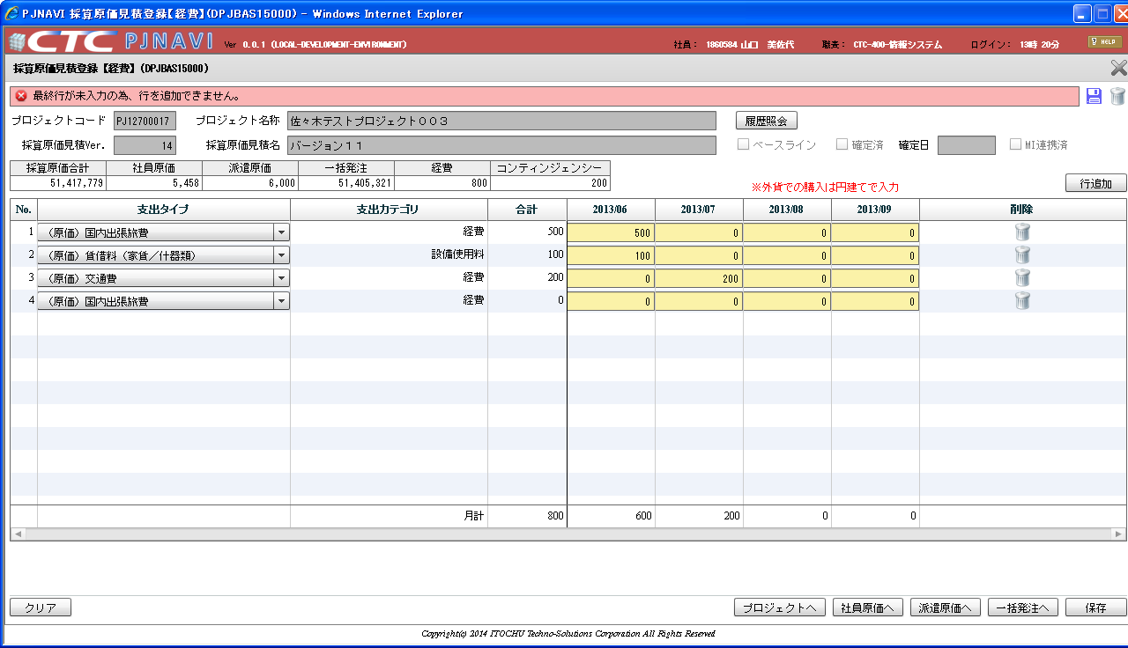

支出タイプ金額合計=０になる値でもエラーとなってしまう
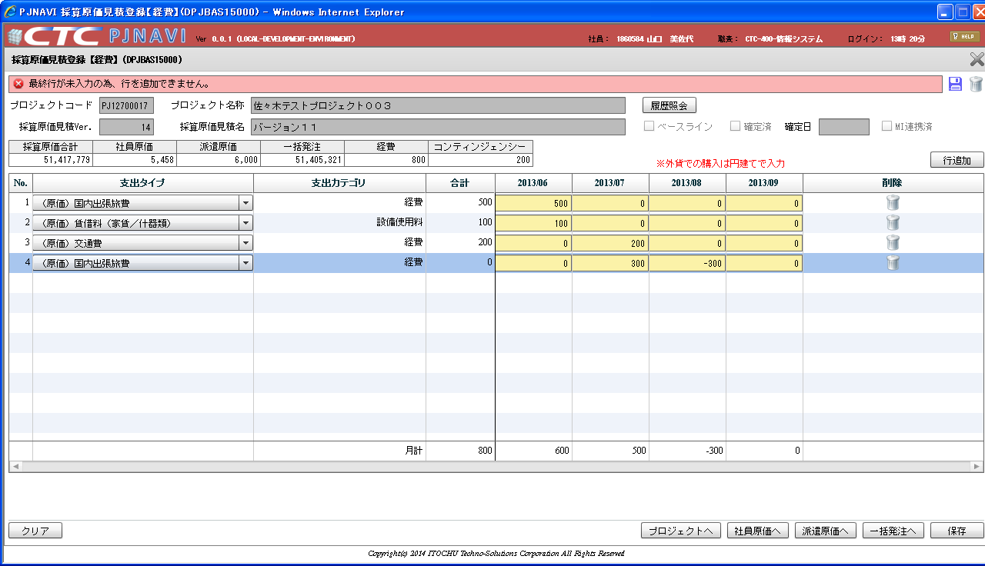

エラーのチェック判定が「合計値＝０」となっているため
この入力だと300 - 300 で相殺され、エラーとなる

